Output
 |  |  |  |  | Werkwijze voor uitprinten output-tabblad:
Dagprijsaanvraag: samenvatting |  |  |  |  | In dit outputblad dient u niks in te voeren, alle gegevens worden over overgenomen uit de generieke input en het tabblad van de prijsaanvraag
 |  |  |  | 1 | Stap 1: selecteer in de filter op kolom G de waarde 1. Klik daartoe op het trechtertje en klik de vinkjes uit bij 0 en (Lege cellen) zodat enkel de 1 aangeklikt blijft (zie de screen shot hiernaast)
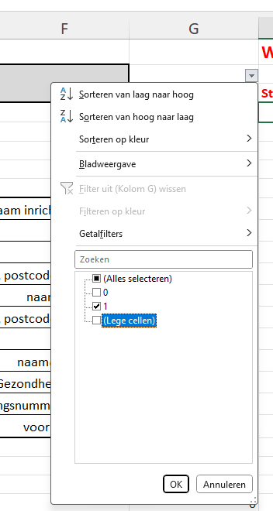
 |  |  |  | 1 | Hiermee worden de rijen met invoer getoond.
1. Datum aanvraag |  | 2025-06-19 |  | 1
 |  |  |  | 1 | Stap 2: afdrukken. Pas eventueel het paginabereik aan.
2. Identificatie |  |  |  | 1
 |  |  |  | 1 | Stap 3: laat dit ondertekenen door de gemachtigden
Naam inrichtende macht : | Naam inrichtende macht |  |  | 1 | Bezorg het ondertekende document in pdf
Rechtsvorm | rechtsvorm: |  |  | 1
Indien andere rechtsvorm: |  |  |  | 1 | Eventueel kan u ook elektronisch tekenen en dan direct
Adres inrichtende macht: | straat +nr, postcode + gemeente |  |  | 1 | via stap 2 afdrukken in pdf.
Naam voorziening: | naam voorziening |  |  | 1
Adres voorziening: | straat +nr, postcode + gemeente |  |  | 1
Telefoonummer : | xxxx/xx xx xx |  |  | 1
Email: | naam@extensie.be |  |  | 1
Dossiernr ZG | gelieve hier uw dossiernummer bij Zorg en Gezondheid in te vullen |  |  | 1
Ondernemingsnummer | geliever hier uw ondernemingsnummer in te vullen |  |  | 1
Contactpersoon: | voornaam + naam |  |  | 1
 |  |  |  | 1
 |  |  |  | 1
Ik verklaar op eer dat de gegevens ingevuld in het aanvraagformulier correct en volledig zijn. Er kan onder meer achteraf worden nagegaan of de opgegeven aantallen kloppen. |  |  |  | 1
 |  |  |  | 1
 |  |  |  | 1
Naam en functie van de ondertekenaar(s) : |  |  | handtekening : | 1
 |  |  |  | 1
 |  |  |  | 1
 |  |  |  | 1
Naam: | P. Resident |  |  | 1
Functie: | voorzitter |  |  | 1
 |  |  |  | 1
Naam: | C. Hauffeur |  |  | 1
Functie: | bestuurder1 |  |  | 1
 |  |  |  | 1

